상품제안서
어프로치 베이직 플래너 (스탠다드 페이퍼) | 상품코드: F06103

 |  |  |  |  |  |  | 02-412-0044 | www.easy1.co.kr
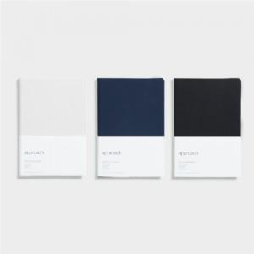

【상세/제작정보】

【인쇄/포장옵션】 | 불박 / OPP(비닐)

【공급단가】 | 수량 | 50~ | 100~ | 300~ | 1,000~ | 2,000~
*VAT별도 | 단가 | 12,280원 | 11,830원 | 11,370원 | 10,920원 | 10,640원

【상품 URL】 | http://www.easy1.co.kr/src/goods_detail.php?gdno=6103

